octubre-diciembre 2023
CUERPO ESPECIALIZADO EN SEGURIDAD AEROPORTUARIA Y DE LA AVIACIÓN CIVIL (CESAC)


Dirección de Operaciones del CESAC
Estadísticas Operacionales del Trimestre OCTUBRE-DICIEMBRE 2023
“La seguridad es responsabilidad de todos”

ESTADISTICAS OPERACIONALES DEL CUERPO ESPECIALIZADO EN SEGURIDAD
AEROPORTUARIA Y DE LA AVIACIÓN CIVIL (CESAC)

DATOS ESTADISTICOS DE PASAJEROS (ENTRADA Y SALIDA) DEL TRIMESTRE OCTUBRE-DICIEMBRE 2023

 |  | AEROPUERTOS | TOTAL
 |  | MDPC | 2,173,842
 |  | MDSD | 1,232,322
 |  | MDST | 473,833
 |  | MDPP | 184,901
 |  | MDLR | 71,441
 |  | MDJB | 24,261
 |  | MDCY | 21,951
 |  | MDBH | 88
 |  | MDAB | 66
 |  | TOTAL | 4,182,705

Nota: Los pasajeros están sujetos a rectificación debido a que la segunda quincena de diciembre no ha sido conciliada con el IDAC.

GRAFICO DE DATOS ESTADISTICOS DE PASAJEROS (ENTRADA Y SALIDA) DEL TRIMESTRE OCTUBRE-DICIEMBRE 2023

DATOS ESTADISTICOS DEL TOTAL DE VUELO (ENTRADA Y SALIDA) DEL TRIMESTRE OCTUBRE-DICIEMBRE 2023

 |  | AEROPUERTOS | TOTAL
 |  | MDPC | 14,676
 |  | MDSD | 10,911
 |  | MDST | 5,208
 |  | MDPP | 2,182
 |  | MDLR | 1,961
 |  | MDJB | 6,437
 |  | MDCY | 468
 |  | MDBH | 114
 |  | MDAB | 50
 |  | TOTAL | 42,007

GRÁFICO DE DATOS ESTADISTICOS DEL TOTAL DE VUELOS POR AEROPUERTOS (ENTRADA Y SALIDA), DEL TRIMESTRE OCTUBRE-DICIEMBRE 2023
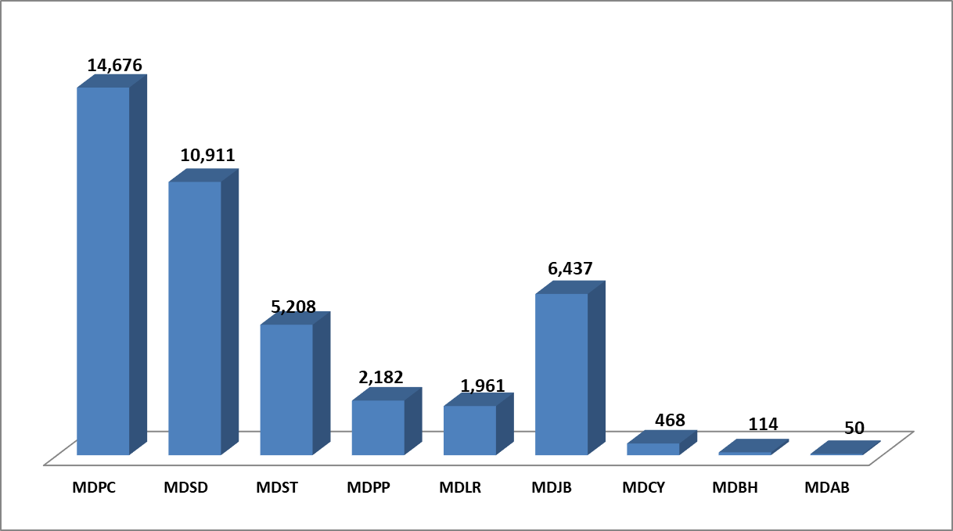

DATOS ESTADISTICOS SOBRE LOS ARTÍCULOS INCAUTADOS POR AEROPUERTOS DEL TRIMESTRE OCTUBRE-DICIEMBRE 2023
 |  | AEROPUERTOS | TOTAL
 |  | MDPC | 7,265
 |  | MDSD | 8,981
 |  | MDST | 2,664
 |  | MDPP | 3,822
 |  | MDLR | 1,006
 |  | MDJB | 400
 |  | MDCY | 346
 |  | MDBH | 0
 |  | MDAB | 0
 |  | TOTAL | 24,484

GRÁFICO DE DATOS ESTADISTICOS SOBRE LOS ARTÍCULOS INCAUTADOS POR AEROPUERTOS DEL TRIMESTRE OCTUBRE-DICIEMBRE 2023

PASAJEROS INSPECIONADOS CON LA MÁQUINA DETECTORA DE TRAZAS DE MÚLTIPLES MODOS (MMTD) DEL TRIMESTRE OCTUBRE-DICIEMBRE 2023
 |  | AEROPUERTOS | TOTAL
 |  | MDPC | 20,523
 |  | MDSD | 18,482
 |  | MDST | 10,620
 |  | MDPP | 3,836
 |  | MDLR | 2,633
 |  | MDJB | 116
 |  | MDCY | 566
 |  | MDBH | 0
 |  | MDAB | 0
 |  | TOTAL | 56,776

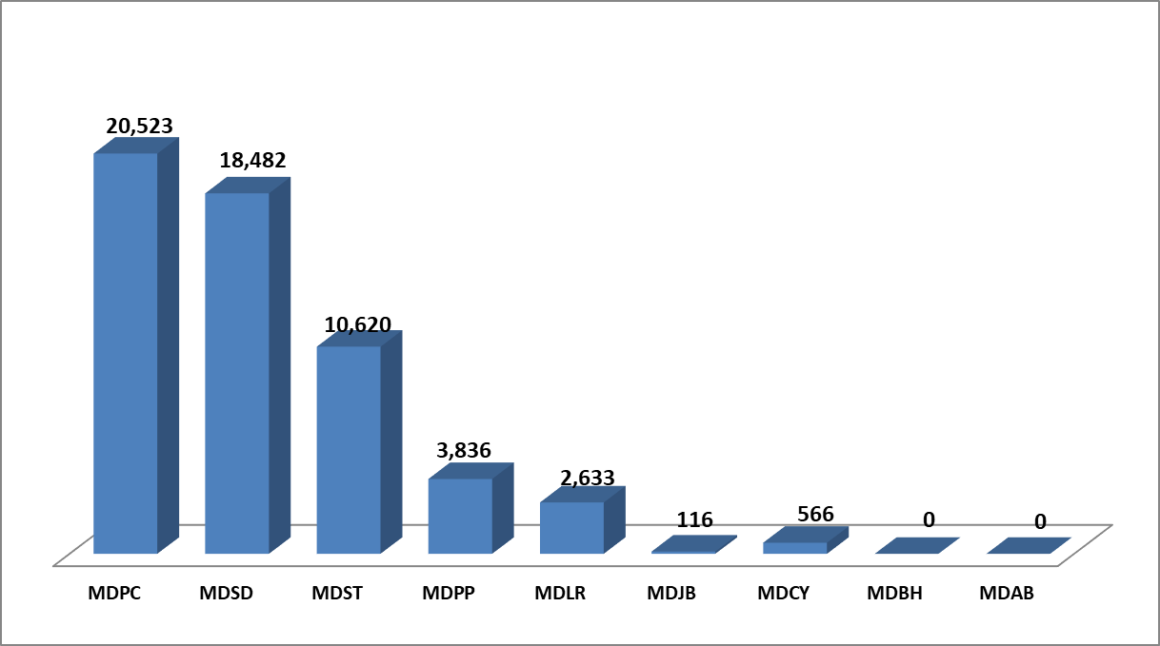

CUADRO DE DATOS ESTADISTICOS SOBRE LOS ARTÍCULOS BELICOS (ARMAS, CARGADORES, CÁPSULAS, RÉPLICAS Y ARMAS DEPORTIVAS) DEL TRIMESTRE OCTUBRE-DICIEMBRE 2023
AEROPUERTOS | ARMAS | CARGADORES | CÁPSULAS | RÉPLICAS DE ARMAS | ARMAS DEPORTIVAS | PERDIGONES
MDSD | 1 | 0 | 11 | 0 | 0 | 0
MDPC | 0 | 4 | 28 | 0 | 0 | 0
MDJB | 0 | 0 | 0 | 0 | 0 | 0
MDST | 1 | 2 | 18 | 1 | 0 | 0
MDPP | 0 | 1 | 8 | 0 | 0 | 0
MDBH | 0 | 0 | 0 | 0 | 0 | 0
MDLR | 0 | 0 | 0 | 0 | 0 | 0
MDCY | 0 | 0 | 0 | 0 | 0 | 0
MDAB | 0 | 0 | 0 | 0 | 0 | 0
TOTAL | 2 | 7 | 65 | 1 | 0 | 0

NOTA: Actividades realizadas y detectadas por el CESAC.

